상품제안서
오죽선 전통부채 중형 6종 | 상품코드: S38212

 |  |  |  |  |  |  | 02-713-8555 | www.synergygift.co.kr
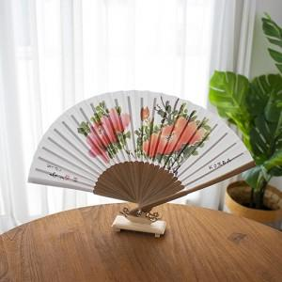

【상세/제작정보】 | 오죽선 중형_목단 / 난초1 / 산수 단종

【인쇄/포장옵션】 | 레이저 / 포장지포장

【공급단가】 | 수량 | 100~ | 300~ | 500~ | 1,000~ | 3,000~
*VAT별도 | 단가 | 5,620원 | 5,530원 | 5,400원 | 5,260원 | 5,170원

【상품 URL】 | https://www.synergygift.co.kr:443/src/goods_detail.php?gdno=38212

